상품제안서
쿠팸-C3 스테인리스 진공 텀블러 | 상품코드: F03022

 |  |  |  |  |  |  | 02-412-0044 | www.easy1.co.kr
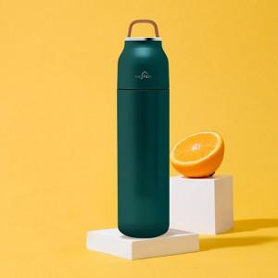 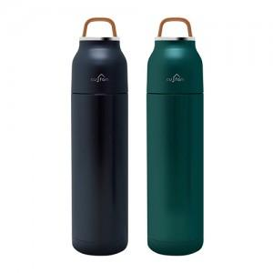 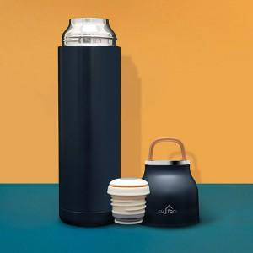

【상세/제작정보】

【인쇄/포장옵션】 | 실크, 레이저 / 포장지포장

【공급단가】 | 수량 | 100~ | 300~ | 500~ | 1,000~ | 3,000~
*VAT별도 | 단가 | 12,270원 | 11,810원 | 11,360원 | 10,900원 | 10,630원

【상품 URL】 | https://dev.easy1.co.kr:443/src/goods_detail.php?gdno=3022

